关系图
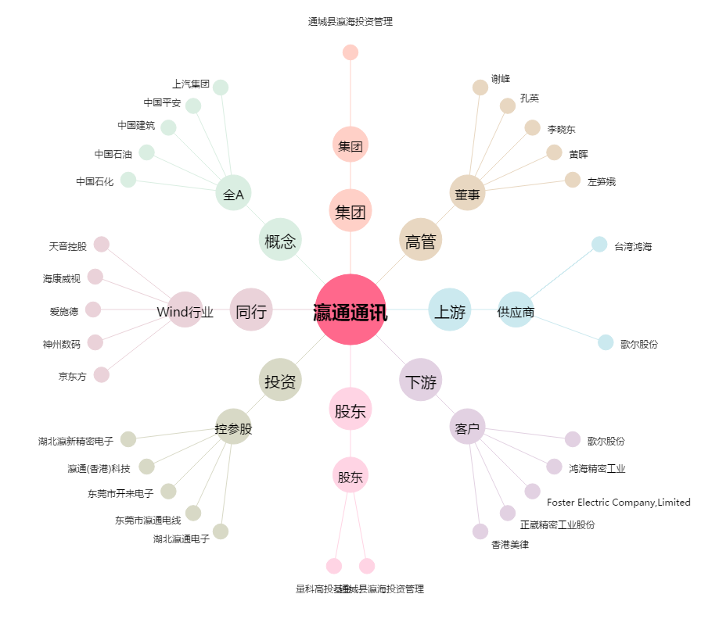
瀛通通讯[002861.SZ] - 关系概览图

